環境家計簿
環境家計簿をつけて、毎月
のCO_{２}（二酸化炭素）排出
量を見てみよう！

「使用量」を入力すると、毎
月のＣＯ２排出量が左下の
グラフに表示されるよ

★★環境家計簿をつけましょう★★

４ 月 |  |  |  |  |  |  |  | ５ 月 |  |  |  |  |  |  |  | ６ 月 |  |  |  |  |  |  |  |  | ７ 月
項目 | 使用量 |  | 排出係数 | CO2排出量 |  | 金額 |  | 項目 | 使用量 |  | 排出係数 | CO2排出量 |  | 金額 |  | 項目 | 使用量 |  | 排出係数 | CO2排出量 |  | 金額 |  |  | 項目 | 使用量 |  | 排出係数 | CO2排出量 |  | 金額
電気 |  | kwh | 0.479 | 0 | kg-CO2 |  | 円 | 電気 |  | kwh | 0.479 | 0 | kg-CO2 |  | 円 | 電気 |  | kwh | 0.479 | 0 | kg-CO2 |  | 円 |  | 電気 |  | kwh | 0.479 | 0 | kg-CO2 |  | 円
都市ガス |  | ㎥ | 2.23 | 0 | kg-CO2 |  | 円 | 都市ガス |  | ㎥ | 2.23 | 0 | kg-CO2 |  | 円 | 都市ガス |  | ㎥ | 2.23 | 0 | kg-CO2 |  | 円 |  | 都市ガス |  | ㎥ | 2.23 | 0 | kg-CO2 |  | 円
プロパンガス |  | ㎥ | 6.0 | 0 | kg-CO2 |  | 円 | プロパンガス |  | ㎥ | 6.0 | 0 | kg-CO2 |  | 円 | プロパンガス |  | ㎥ | 6.0 | 0 | kg-CO2 |  | 円 |  | プロパンガス |  | ㎥ | 6.0 | 0 | kg-CO2 |  | 円
灯油 |  | ℓ | 2.49 | 0 | kg-CO2 |  | 円 | 灯油 |  | ℓ | 2.49 | 0 | kg-CO2 |  | 円 | 灯油 |  | ℓ | 2.49 | 0 | kg-CO2 |  | 円 |  | 灯油 |  | ℓ | 2.49 | 0 | kg-CO2 |  | 円
軽油 |  | ℓ | 2.58 | 0 | kg-CO2 |  | 円 | 軽油 |  | ℓ | 2.58 | 0 | kg-CO2 |  | 円 | 軽油 |  | ℓ | 2.58 | 0 | kg-CO2 |  | 円 |  | 軽油 |  | ℓ | 2.58 | 0 | kg-CO2 |  | 円
ガソリン |  | ℓ | 2.32 | 0 | kg-CO2 |  | 円 | ガソリン |  | ℓ | 2.32 | 0 | kg-CO2 |  | 円 | ガソリン |  | ℓ | 2.32 | 0 | kg-CO2 |  | 円 |  | ガソリン |  | ℓ | 2.32 | 0 | kg-CO2 |  | 円
水道 |  | ㎥ | 0.36 | 0 | kg-CO2 |  | 円 | 水道 |  | ㎥ | 0.36 | 0 | kg-CO2 |  | 円 | 水道 |  | ㎥ | 0.36 | 0 | kg-CO2 |  | 円 |  | 水道 |  | ㎥ | 0.36 | 0 | kg-CO2 |  | 円
合計 |  |  |  | 0 | kg-CO2 | 0 | 円 | 合計 |  |  |  | 0 | kg-CO2 | 0 | 円 | 合計 |  |  |  | 0 | kg-CO2 | 0 | 円 |  | 合計 |  |  |  | 0 | kg-CO2 | 0 | 円

８ 月 |  |  |  |  |  |  |  | ９ 月 |  |  |  |  |  |  |  | １０ 月 |  |  |  |  |  |  |  |  | １１ 月
項目 | 使用量 |  | 排出係数 | CO2排出量 |  | 金額 |  | 項目 | 使用量 |  | 排出係数 | CO2排出量 |  | 金額 |  | 項目 | 使用量 |  | 排出係数 | CO2排出量 |  | 金額 |  |  | 項目 | 使用量 |  | 排出係数 | CO2排出量 |  | 金額
電気 |  | kwh | 0.479 | 0 | kg-CO2 |  | 円 | 電気 |  | kwh | 0.479 | 0 | kg-CO2 |  | 円 | 電気 |  | kwh | 0.479 | 0 | kg-CO2 |  | 円 |  | 電気 |  | kwh | 0.479 | 0 | kg-CO2 |  | 円
都市ガス |  | ㎥ | 2.23 | 0 | kg-CO2 |  | 円 | 都市ガス |  | ㎥ | 2.23 | 0 | kg-CO2 |  | 円 | 都市ガス |  | ㎥ | 2.23 | 0 | kg-CO2 |  | 円 |  | 都市ガス |  | ㎥ | 2.23 | 0 | kg-CO2 |  | 円
プロパンガス |  | ㎥ | 6.0 | 0 | kg-CO2 |  | 円 | プロパンガス |  | ㎥ | 6.0 | 0 | kg-CO2 |  | 円 | プロパンガス |  | ㎥ | 6.0 | 0 | kg-CO2 |  | 円 |  | プロパンガス |  | ㎥ | 6.0 | 0 | kg-CO2 |  | 円
灯油 |  | ℓ | 2.49 | 0 | kg-CO2 |  | 円 | 灯油 |  | ℓ | 2.49 | 0 | kg-CO2 |  | 円 | 灯油 |  | ℓ | 2.49 | 0 | kg-CO2 |  | 円 |  | 灯油 |  | ℓ | 2.49 | 0 | kg-CO2 |  | 円
軽油 |  | ℓ | 2.58 | 0 | kg-CO2 |  | 円 | 軽油 |  | ℓ | 2.58 | 0 | kg-CO2 |  | 円 | 軽油 |  | ℓ | 2.58 | 0 | kg-CO2 |  | 円 |  | 軽油 |  | ℓ | 2.58 | 0 | kg-CO2 |  | 円
ガソリン |  | ℓ | 2.32 | 0 | kg-CO2 |  | 円 | ガソリン |  | ℓ | 2.32 | 0 | kg-CO2 |  | 円 | ガソリン |  | ℓ | 2.32 | 0 | kg-CO2 |  | 円 |  | ガソリン |  | ℓ | 2.32 | 0 | kg-CO2 |  | 円
水道 |  | ㎥ | 0.36 | 0 | kg-CO2 |  | 円 | 水道 |  | ㎥ | 0.36 | 0 | kg-CO2 |  | 円 | 水道 |  | ㎥ | 0.36 | 0 | kg-CO2 |  | 円 |  | 水道 |  | ㎥ | 0.36 | 0 | kg-CO2 |  | 円
合計 |  |  |  | 0 | kg-CO2 | 0 | 円 | 合計 |  |  |  | 0 | kg-CO2 | 0 | 円 | 合計 |  |  |  | 0 | kg-CO2 | 0 | 円 |  | 合計 |  |  |  | 0 | kg-CO2 | 0 | 円

１２ 月 |  |  |  |  |  |  |  | １ 月 |  |  |  |  |  |  |  | ２ 月 |  |  |  |  |  |  |  |  | ３ 月
項目 | 使用量 |  | 排出係数 | CO2排出量 |  | 金額 |  | 項目 | 使用量 |  | 排出係数 | CO2排出量 |  | 金額 |  | 項目 | 使用量 |  | 排出係数 | CO2排出量 |  | 金額 |  |  | 項目 | 使用量 |  | 排出係数 | CO2排出量 |  | 金額
電気 |  | kwh | 0.479 | 0 | kg-CO2 |  | 円 | 電気 |  | kwh | 0.479 | 0 | kg-CO2 |  | 円 | 電気 |  | kwh | 0.479 | 0 | kg-CO2 |  | 円 |  | 電気 |  | kwh | 0.479 | 0 | kg-CO2 |  | 円
都市ガス |  | ㎥ | 2.23 | 0 | kg-CO2 |  | 円 | 都市ガス |  | ㎥ | 2.23 | 0 | kg-CO2 |  | 円 | 都市ガス |  | ㎥ | 2.23 | 0 | kg-CO2 |  | 円 |  | 都市ガス |  | ㎥ | 2.23 | 0 | kg-CO2 |  | 円
プロパンガス |  | ㎥ | 6.0 | 0 | kg-CO2 |  | 円 | プロパンガス |  | ㎥ | 6.0 | 0 | kg-CO2 |  | 円 | プロパンガス |  | ㎥ | 6.0 | 0 | kg-CO2 |  | 円 |  | プロパンガス |  | ㎥ | 6.0 | 0 | kg-CO2 |  | 円
灯油 |  | ℓ | 2.49 | 0 | kg-CO2 |  | 円 | 灯油 |  | ℓ | 2.49 | 0 | kg-CO2 |  | 円 | 灯油 |  | ℓ | 2.49 | 0 | kg-CO2 |  | 円 |  | 灯油 |  | ℓ | 2.49 | 0 | kg-CO2 |  | 円
軽油 |  | ℓ | 2.58 | 0 | kg-CO2 |  | 円 | 軽油 |  | ℓ | 2.58 | 0 | kg-CO2 |  | 円 | 軽油 |  | ℓ | 2.58 | 0 | kg-CO2 |  | 円 |  | 軽油 |  | ℓ | 2.58 | 0 | kg-CO2 |  | 円
ガソリン |  | ℓ | 2.32 | 0 | kg-CO2 |  | 円 | ガソリン |  | ℓ | 2.32 | 0 | kg-CO2 |  | 円 | ガソリン |  | ℓ | 2.32 | 0 | kg-CO2 |  | 円 |  | ガソリン |  | ℓ | 2.32 | 0 | kg-CO2 |  | 円
水道 |  | ㎥ | 0.36 | 0 | kg-CO2 |  | 円 | 水道 |  | ㎥ | 0.36 | 0 | kg-CO2 |  | 円 | 水道 |  | ㎥ | 0.36 | 0 | kg-CO2 |  | 円 |  | 水道 |  | ㎥ | 0.36 | 0 | kg-CO2 |  | 円
合計 |  |  |  | 0 | kg-CO2 | 0 | 円 | 合計 |  |  |  | 0 | kg-CO2 | 0 | 円 | 合計 |  |  |  | 0 | kg-CO2 | 0 | 円 |  | 合計 |  |  |  | 0 | kg-CO2 | 0 | 円
CO２（二酸化炭素）排出量
 | 電気 | 都市ガス | プロパン | 灯油 | 軽油 | ガソリン | 水道
４ 月 | 0 | 0 | 0 | 0 | 0 | 0 | 0
５ 月 | 0 | 0 | 0 | 0 | 0 | 0 | 0
６ 月 | 0 | 0 | 0 | 0 | 0 | 0 | 0
７ 月 | 0 | 0 | 0 | 0 | 0 | 0 | 0
８ 月 | 0 | 0 | 0 | 0 | 0 | 0 | 0
９ 月 | 0 | 0 | 0 | 0 | 0 | 0 | 0
１０ 月 | 0 | 0 | 0 | 0 | 0 | 0 | 0
１１ 月 | 0 | 0 | 0 | 0 | 0 | 0 | 0
１２ 月 | 0 | 0 | 0 | 0 | 0 | 0 | 0
１ 月 | 0 | 0 | 0 | 0 | 0 | 0 | 0
２ 月 | 0 | 0 | 0 | 0 | 0 | 0 | 0
３ 月 | 0 | 0 | 0 | 0 | 0 | 0 | 0
★★おうちでできるエコアクション★★
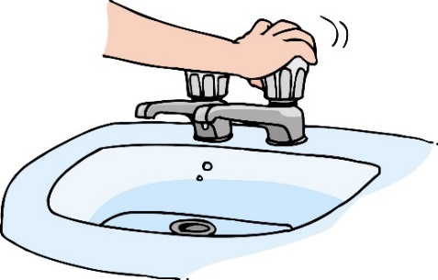

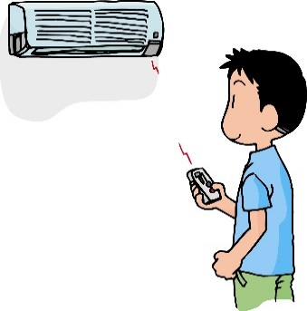
 |  |  |  |  |  |  |  |  |  |  |  | エアコン |  |  |  |  |  |  |  |  |  |  |  | 水道
 |  |  |  |  |  |  |  |  |  |  |  | 夏は２８℃、冬は２０度を目安に設定する |  |  |  |  |  |  |  |  |  |  |  | お風呂の残り湯を洗濯に使う
 |  |  |  |  |  |  |  |  |  |  |  | →エアコンだけに頼らず、クールビズ、ウォームビズで体温調節！ |  |  |  |  |  |  |  |  |  |  |  | 水を出しっぱなしにしない
 |  |  |  |  |  |  |  |  |  |  |  | フィルターの掃除をする |  |  |  |  |  |  |  |  |  |  |  | →歯磨き中など、出しっぱなしにしていませんか？必要なときだけ、使うようにしましょう！

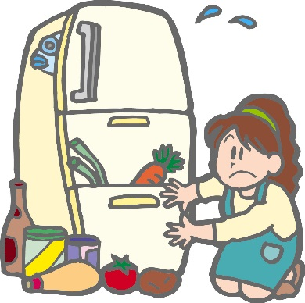
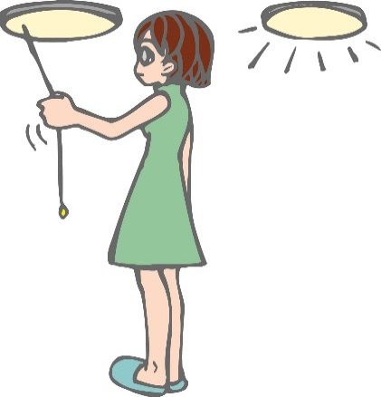
 |  |  |  |  |  |  |  |  |  |  |  |  |  |  |  | 冷蔵庫
 |  |  |  |  |  |  |  |  |  |  |  |  |  |  |  | 設定温度を調節する |  |  |  |  |  |  |  |  |  |  | 照明
 |  |  |  |  |  |  |  |  |  |  |  |  |  |  |  | →１年中「強」になってませんか？季節、気温に応じて調節しましょう |  |  |  |  |  |  |  |  |  |  | LEDに取り替える
 |  |  |  |  |  |  |  |  |  |  |  |  |  |  |  | 壁から適度に離して設置 |  |  |  |  |  |  |  |  |  |  | →白熱電球からLEDに取り替えると、普段の省エネだけでなく、
どうやったら、二酸化炭素を減らせるのかなぁ？
 |  |  |  |  |  |  |  |  |  |  |  |  |  |  |  | →壁と冷蔵庫の間に適度な隙間をつくることで、省エネになります |  |  |  |  |  |  |  |  |  |  | 長持ちするので買い換えの頻度も減ります
何月が１番多いかなぁ？
 |  |  |  |  |  |  |  |  |  |  |  |  |  |  |  | ものを詰め込みすぎない |  |  |  |  |  |  |  |  |  |  | こまめに消す
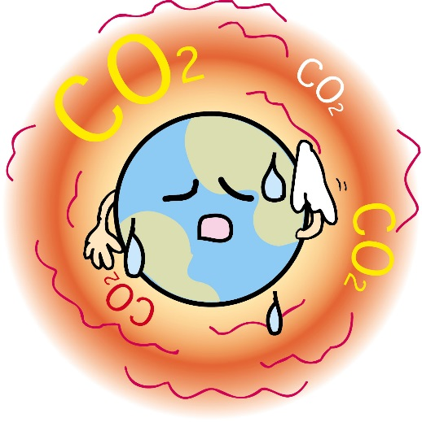
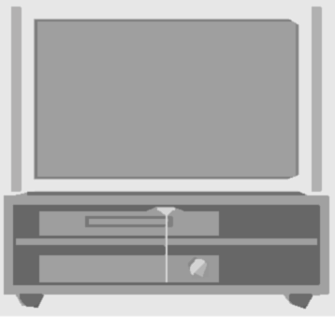
OFF!
 |  |  |  |  |  |  |  |  |  |  |  |  |  |  |  |  |  |  |  |  |  |  |  |  |  |  | →不要な電気はこまめに消しましょう

 |  |  |  |  |  |  |  |  |  |  |  | テレビ
 |  |  |  |  |  |  |  |  |  |  |  | 画面の明るさを調節する |  |  |  |  |  |  |  |  |  |  |  |  | 他にも・・・
 |  |  |  |  |  |  |  |  |  |  |  | →周囲の明るさに応じて、輝度を調整しましょう |  |  |  |  |  |  |  |  |  |  |  |  | マイカー通勤を公共交通機関、自転車通勤にする
 |  |  |  |  |  |  |  |  |  |  |  | 付けっぱなしにしない |  |  |  |  |  |  |  |  |  |  |  |  | 使わない電化製品のコンセントを抜く
 |  |  |  |  |  |  |  |  |  |  |  | →見ていないのにとりあえず付けたり、付けたまま寝ちゃうことはないですか？タイマー設定など、上手に活用しましょう！

